상품제안서
치매예방홍보물 주방세제+고무장갑+행주3개입+위생장갑 세트 | 상품코드: F28562

 |  |  |  |  |  |  | 02-412-0044 | www.easy1.co.kr
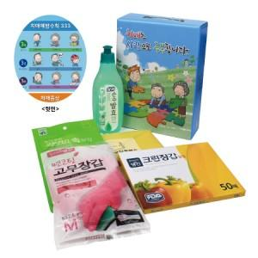

【상세/제작정보】 | 스티커 제작 및 부착 문의 케이스 이미지 선택 가능합니다 (상세 페이지 참조: 슬기로운 안전생활, 치매예방,어려운이웃,크라프트 무지)

【인쇄/포장옵션】 | / 포장불가능

【공급단가】 | 수량 | 100~ | 300~ | 500~ | 1,000~ | 3,000~
*VAT별도 | 단가 | 5,720원 | 5,620원 | 5,480원 | 5,390원 | 5,240원

【상품 URL】 | https://dev.easy1.co.kr:443/src/goods_detail.php?gdno=28562

